Content

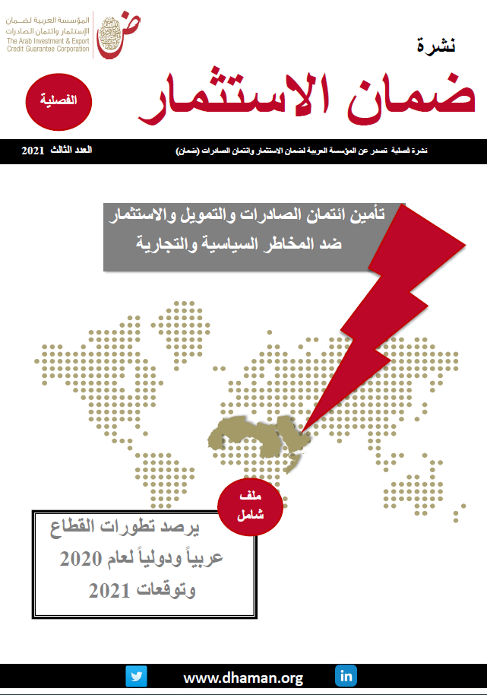
 | قاعدة بيانات التأمين في الدول الاسلامية
 | Database - Insurance in Islamic countries
 | Last Update : September 2021 آخر تحديث: سبتمبر 2021

 | المحتوى
 | Content

1 | Aman Union Members / أعضاء اتحاد أمان
2 | رأس المال لاتحاد أمان لعام 2019/ Aman Union Capital - 2019
3 | عمليات اتحاد أمان للفترة 2013-2019/ 2013-2019 business insured of Aman Union
4 | عمليات اتحاد أمان لعام2019 حسب الاعضاء / Business insured of Aman Union 2019 by Member
4 | عمليات اتحاد أمان لعام2019 حسب نوع العملية / Business insured of Aman Union 2019 by operation type
6 | عمليات اتحاد أمان لائتمان الصادرات قصيرة المدى 2019 / Aman Union's Export Credit Insurance (Short Term Business) in 2019
7 | عمليات اتحاد أمان لائتمان الصادرات متوسطة المدى 2019 / Aman Union's Export Credit Insurance (Medium Term Business) in 2019
8 | عمليات ضمان الاستثمار لاتحاد أمان - 2019 / Aman Union's Investment Insurance - 2019
9 | عمليات الائتمان المحلي للمدى القصير لاتحاد أمان - 2019 / Aman Union's Domestic Credit Insurance (Short Term Business) - 2019
10 | التعويضات المدفوعة والمستردة لاتحاد أمان - 2013-2019 / Aman Union's Claims and Recoveries 2013-2019
11 | التعويضات المدفوعة لاتحاد أمان حسب نوع العملية - 2019 / Aman Union's Claims by operation type - 2019
12 | التعويضات المستردة لاتحاد أمان حسب نوع العملية - 2019 / Aman Union's Recoveries by operation type - 2019
13 | التعويضات المستردة لاتحاد أمان حسب الأعضاء - 2019 / Aman Union's Recoveries by Member - 2019

Aman Union2013-2019 by business
تطور الأعمال المؤمن عليها للفترة 2013-2019 (مليار دولار)
 |  |  |  |  |  |  |  |  | العودة للقائمة الرئيسية
Evolution of Business insured , 2013-2019 (US$ billion) |  |  |  |  |  |  |  |  | back to index
Item | 2013 | 2014 | 2015 | 2016 | 2017 | 2018 | 2019 | البيان
Short term Export | 18.7 | 18.1 | 18.6 | 18.6 | 22.24 | 25.4 | 28.4 | ائتمان الصادرات للمدى القصير
Domestic | 4.0 | 4.2 | 5.2 | 7.1 | 7.50 | 8.1 | 8.2 | الائتمان المحلي للمدى القصير
Medium term | 0.8 | 0.8 | 1.7 | 0.8 | 0.77 | 0.7 | 2.0 | ائتمان الصادرات للمدي المتوسط
Investment | 1.4 | 1.5 | 1.1 | 1.5 | 2.64 | 3.8 | 3.3 | الاستثمار
Total | 24.9 | 24.6 | 26.6 | 28.0 | 33.2 | 38.1 | 41.9 | الإجمالي
Source: Aman Union |  |  |  |  |  |  |  | المصدر: اتحاد أمان

Aman Union 2019 medium term
مساهمة أعضاء أمان في ضمان ائتمان الصادرات للمدى المتوسط لعام 2019 |  |  |  | العودة للقائمة الرئيسية
Aman's Contribution in Export Credit Insurance (Medium Term Business) |  |  |  | back to index
Members | القيمة بالمليار دولار value ( USA BN) | % | الجهة
ICIEC | 1.4 | %72 | المؤسسة الاسلامية لتأمين الاستثمار وائتمان الصادرات
MALAYSIA | 0.2 | %12 | بنك الاستيراد والتصدير الماليزي
TURK EXIMBANK | 0.2 | %8 | بنك التصدير والاستيراد التركي
EGFI | 0.1 | %5 | صندوق ضمان الصادرات الإيرانية
Rest of the Members | 0.1 | %3 | باقي الأعضاء
Total | 2.0 | %100 | الإجمالي
Source: Aman Union |  |  | المصدر: اتحاد أمان

2019 short term-Domestic
مساهمة أعضاء أمان في ضمان الائتمان المحلي للمدى القصير لعام 2019 |  |  |  | العودة للقائمة الرئيسية
Aman's Contribution in Domestic Credit Insurance (Short Term Business) |  |  |  | back to index
Members | القيمة بالمليار دولار value ( US$ billion) | % | الجهة
LCI | 2.3 | %28 | شركة تأمين الائتمان اللبنانية
TURK EXIMBANK | 1.8 | %22 | بنك التصدير والاستيراد التركي
CAGEX | 1.5 | %19 | الشركة الجزائرية لتأمين وضمان الصادرات
ICIEC | 0.9 | %11 | المؤسسة الاسلامية لتأمين الاستثمار وائتمان الصادرات
Rest of the Members | 1.7 | %21 | باقي الأعضاء
Total | 8.2 | %100 | الإجمالي
Source: Aman Union |  |  | المصدر: اتحاد أمان

Claims and Recoveries 2013-2019
تطورالتعويضات المدفوعة والمستردة بالمليون دولار خلال الفترة (2013-2019) |  |  |  |  |  |  |  |  | العودة للقائمة الرئيسية
Aman's Claims and Recoveries evolution, 2013-2019 (US$ million) |  |  |  |  |  |  |  |  | back to index
Item | 2013 | 2014 | 2015 | 2016 | 2017 | 2018 | 2019 | البند
Claims | 36 | 48 | 71 | 82 | 44 | 80 | 36 | التعويضات المدفوعة
Recoveries | 14 | 20 | 20 | 18 | 40 | 14 | 21 | التعويضات المستردة
Premium | 98 | 124 | 117 | 119 | 140 | 187 | 178 | أقساط التأمين
Source: Aman Union |  |  |  |  |  |  |  | المصدر: اتحاد أمان

Recoveries2017-2019 by member
تطور التعويضات المستردة وفقا للأعضاء وبالمليون دولار
Recoveries evolution by member (US$ million) |  |  |  | العودة للقائمة الرئيسية
Member | 2018 | 2019 | العضو | back to index
CAGEX | 6.9 | 10.5 | الشركة الجزائرية لتأمين وضمان الصادرات
EGFI | 3.4 | 7.8 | صندوق ضمان صادرات إيران
Türk EXIM Bank | 1.9 | 1.6 | بنك التصدير والاستيراد التركي
Rest of the Members | 1.4 | 1.6 | باقي الأعضاء
Total | 13.5 | 21.5 | الاجمالي
Source: Aman Union |  |  | المصدر: اتحاد أمان

